บันทึกครั้งที่ 1
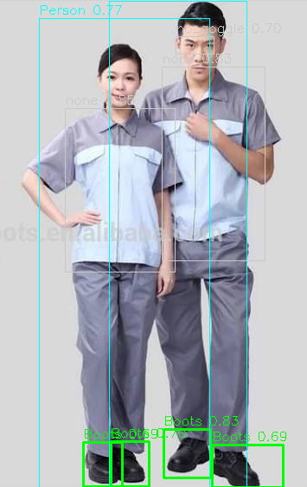
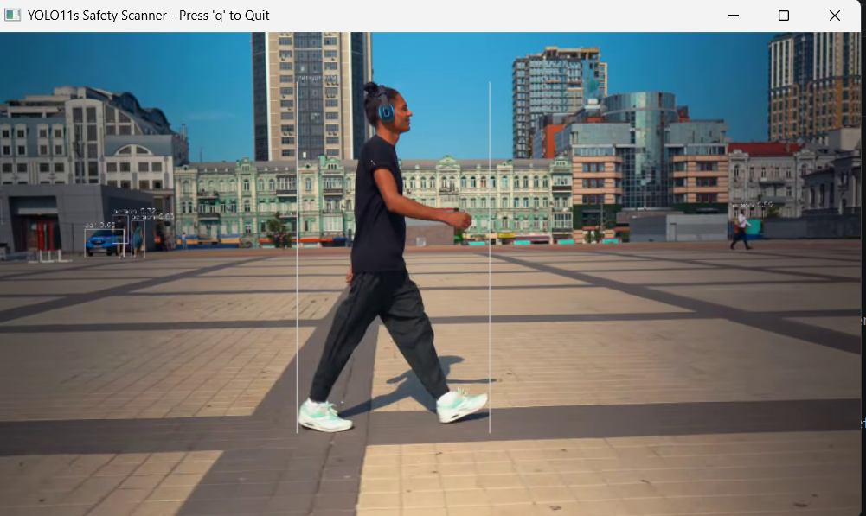
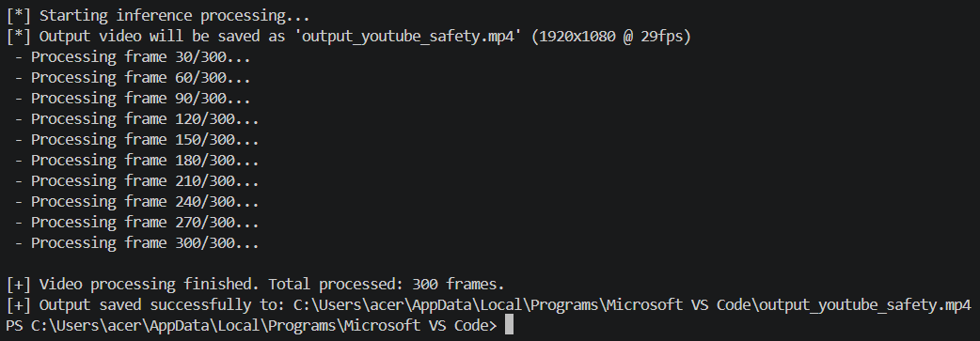
New Model Name | Dataset Count | imgsz (Train ➔ Export) | Key Hyperparameters | Data Augmentations | Max Precision | Max Recall | Max mAP@50 | Min Box Loss | Test Video | Note | คอลัมน์ 1 | ผลการรัน
640px-2261DS-YOLO11s_BootsFocus_150Epochs | 2,261 images (Train 1,582 / Val 452 / Test 227) | 640 ➔ 640 | epochs=150, batch=16, device='0' (RTX 3050 Ti), optimizer='auto', lr0=0.01, lrf=0.01, box=7.5, cls=0.5, dfl=1.5 | scale=0.5, fliplr=0.5, translate=0.1, hsv_s=0.7, hsv_v=0.4, mosaic=1.0, close_mosaic=10, erasing=0.4 | 0.9137 | 0.7404 | 0.7930 | 1.1648 | result_man_walk_experiment.mp4 (https://youtu.be/Mol0lrRBy3g) | ตรวจจับ Person แม่นยำ 100% ทุกเฟรม (Conf > 0.85), มี False Positive คลาส Boots เล็กน้อยโดยตรวจจับรองเท้าผ้าใบสีขาวหนา (Sneakers) เป็น Boots (Conf ~0.44-0.52) | False Positive (Boots) / True Positive สูง (Person) | https://drive.google.com/file/d/1PFhrwX7Pk42MgV6zwbhZKRqZVTOi6efp/view?usp=sharing
640px-2261DS-YOLO11s_InitialTest_2Epochs | 2,261 images (Train 1,582 / Val 452 / Test 227) | 640 ➔ 640 | epochs=2, batch=16, device='0' (RTX 3050 Ti), optimizer='auto', lr0=0.01 | scale=0.5, fliplr=0.5, translate=0.1, mosaic=1.0 | 0.6867 | 0.4725 | 0.4917 | 1.8596 | result_man_walk_experiment.mp4 | รันรอบทดสอบเบื้องต้น (Initial pipeline test) จำนวน 2 epochs ยังไม่ลู่เข้า (Underfitting) ความแม่นยำต่ำและตรวจจับหลุดเฟรม | False Negative สูง

